BR2_Масштабирование надписи
Описание ( Summary) При resize окна приветственная надпись не масштабируется
Статус (Status)
Дата создания (Created Date) | 2017-12-19
Окружение (Enviroment) | Google Chrome 63.0.3239.108
Серьёзность (Severity) | Minor
Автор (Designer) | Suprun
Предусловия (Pre Conditions) 1. Запустить браузер, 2. Открыть приложение

Шаги (Steps) | Описание(Steps to reproduce)
Step 1 | Нажать кнопку в браузере "Свернуть в окно" или кнопку F12
Step 2 | Менять размер окна, перемещая границу ширины страницы вручную или выбрав название девайса для отображения примера страницы

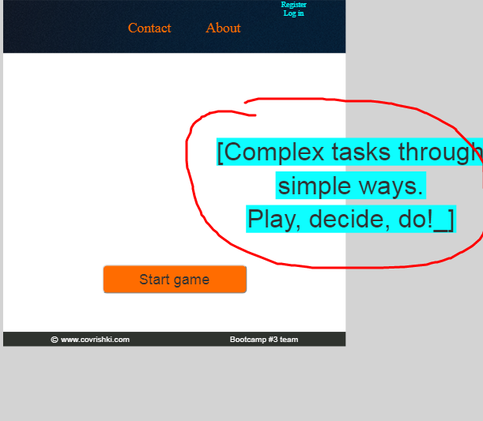
Полученый результат(Actual Result) Приветственная надпись не меняет размер и положение относительно страницы
Ожидаемый результат(Expected Result) Resize приветственной надписи относительно размера страницы
Приложения (Attachments)

Ответ | исправлено

BR3_Регистрация с некор.почтой
Описание ( Summary) Регистрирует пользователя с некоррекным email
Статус (Status)
Дата создания (Created Date) | 2017-12-19
Окружение (Enviroment) | Google Chrome 63.0.3239.108
Серьёзность (Severity) | Major
Автор (Designer) | Suprun
Предусловия (Pre Conditions) 1. Запустить браузер, 2. Открыть приложение

Шаги (Steps) | Описание(Steps to reproduce)
Step 1 | Нажать "Register"
Step 2 | В поле "Player name" ввести "mary"
Step 3 | В поле "Email" ввести "kjcksc@knoio"
Step 4 | В поле "Password" ввести "123456"
Step 5 | В поле "Repeat password" ввести "masha1"
Step 6 | Нажать "Submit"
Полученый результат(Actual Result) Поле "Email" не подсвечивается при вводе некорректного email; происходит регистрация с возможностью создавать игру, имя пользователя не отображается; повторный Log in после выхода из кабинета невозможен
Ожидаемый результат(Expected Result) Поле "Email" подсвечивается при вводе некорректного email; регистрация не происходит
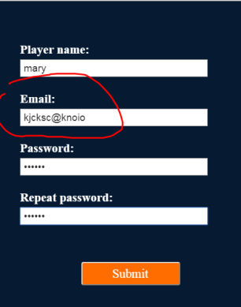
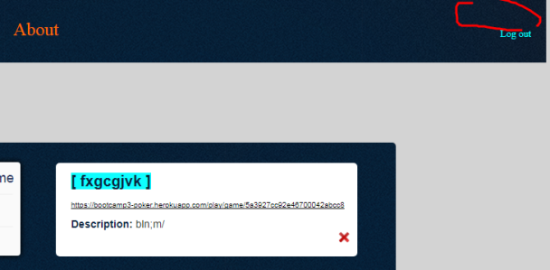
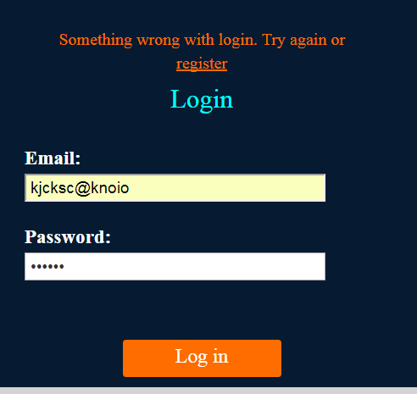
Приложения (Attachments)

Ответ | ?

BR4_Не отобр.имя приглашенного
Описание ( Summary) При переходе по линку-приглашению игрок ни зарегистрирован, ни вошедший в приложение; имя игрока в личном кабинете не отображается
Статус (Status)
Дата создания (Created Date) | 2017-12-19
Окружение (Enviroment) | Google Chrome 63.0.3239.108
Серьёзность (Severity) | Minor
Автор (Designer) | Suprun
Предусловия (Pre Conditions)

Шаги (Steps) | Описание(Steps to reproduce)
Step 1 | Перейти по линку-приглашению в игру
Step 2 | Ввести имя в поле "Enter your name" - "Игрок 2"
Step 3 | Ввести email в поле "Enter your email" - "1@i.ua"
Step 4 | Нажать "Play"
Полученый результат(Actual Result) При переходе по линку-приглашению игрок ни зарегистрирован, ни вошедший в приложение; имя игрока в личном кабинете не отображается. Если по ссылке перешел ранее зарегистрированный пользователь, то потом при входе в свой аккаунт игра отображается в сохраненных, если приглашенный пользователь не был ранее зарегистирован, то при последующей регистрации на тот же e-mail, что и при входе в игру, игра не сохраняется в истории.
Ожидаемый результат(Expected Result) После ввода имени и email пользователь регистрируется (если не был ранее зарегистрирован) и переходит в игру или логинится (если был ранее зарегистрирован) и переходит в игру; отображается имя в личном кабинете. Игра после окончания сохраняется в личном кабинете пользователя.
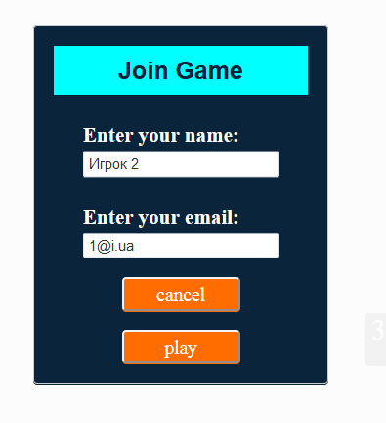
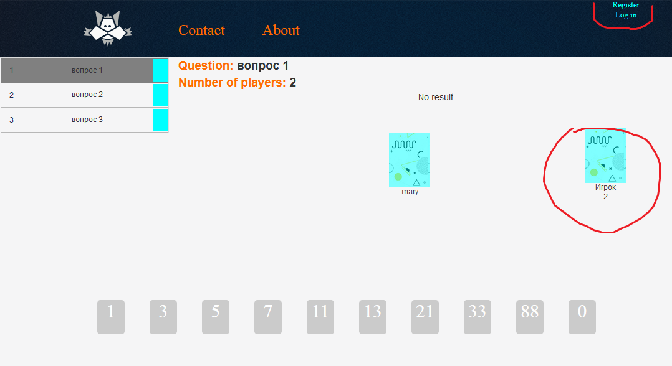
Приложения (Attachments)

Ответ | исправлено

BR5_Не отобр среднее значение
Описание ( Summary) Не отображается средний результат текущего вопроса на главном экране, не верно считает среднее значение
Статус (Status)
Дата создания (Created Date) | 2017-12-19
Окружение (Enviroment) | Google Chrome 63.0.3239.108
Серьёзность (Severity) | Major
Автор (Designer) | Suprun
Предусловия (Pre Conditions) 1. Запустить браузер 2. Открыть приложение 3. Создать игру 4. Пригласить участников

Шаги (Steps) | Описание(Steps to reproduce)
Step 1 | Выбрать первый вопрос для голосования
Step 2 | Проголосовать картой "11"
Step 3 | Дождаться, когда проголосует 2-й игрок
Step 4 | Нажать "Flip cards"
Step 5 | Проголосовать картой "5"
Step 6 | Дождаться, когда проголосует 2-й игрок
Step 7 | Нажать "Flip cards"
Step 8
Полученый результат(Actual Result) Над картами отображается "No result"; Рядом с вопросом не верн считает среднее значение
Ожидаемый результат(Expected Result) После переворота карт средний результат выводится в окно результата у всех игроков (отображается над картами и рядом с вопросом)
Приложения (Attachments) | После шага 4 | После шага 7
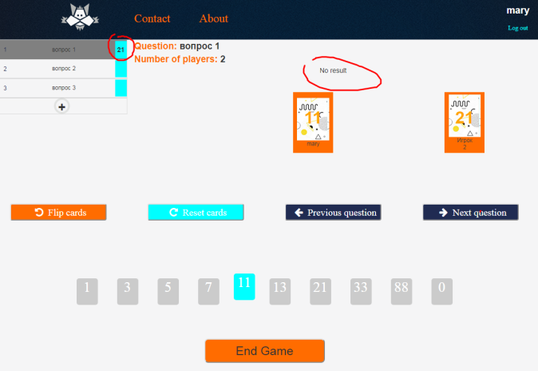
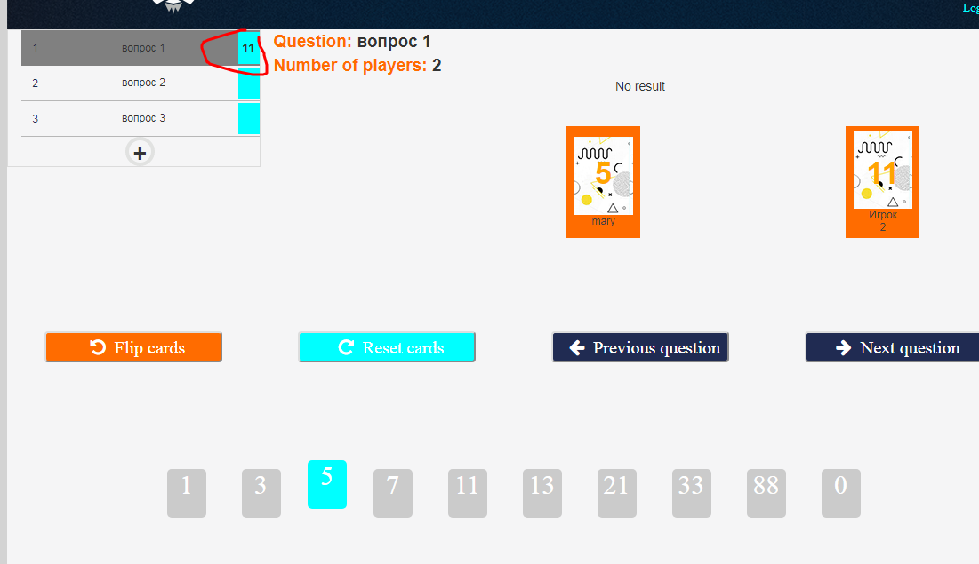

Ответ | исправлено
Комментарий | среднее округляется до ближайшего из чисел ряда Фибоначчи

BR6_Меняется карта
Описание ( Summary) После переворота карт владельцем 2-й игрок меняет карту
Статус (Status)
Дата создания (Created Date) | 2017-12-19
Окружение (Enviroment) | Google Chrome 63.0.3239.108
Серьёзность (Severity) | Minor
Автор (Designer) | Suprun
Предусловия (Pre Conditions) 1. Запустить браузер 2. Перейти по линку-приглашению в игру 3. Ввести Имя и эл.почту 4. Войти в игру

Шаги (Steps) | Описание(Steps to reproduce)
Step 1 | Выбрать первый вопрос для голосования
Step 2 | Проголосовать картой "21"
Step 3 | Дождаться, когда владелец перевернет карты
Step 4 | После переворота выбрать другую карту - "88"
Полученый результат(Actual Result) У всех пользователей отображается вторая катра выбрана 2-м играком "88"; Результат голосования возле вопроса не изменился
Ожидаемый результат(Expected Result) После переворота карт у пользователя-невладельца игры нет возможности менять карту, кроме случая если владелец сбросил текущий результат голосования и за вопрос снова можно голосовать
Приложения (Attachments) | После Step 3 | После Step 4
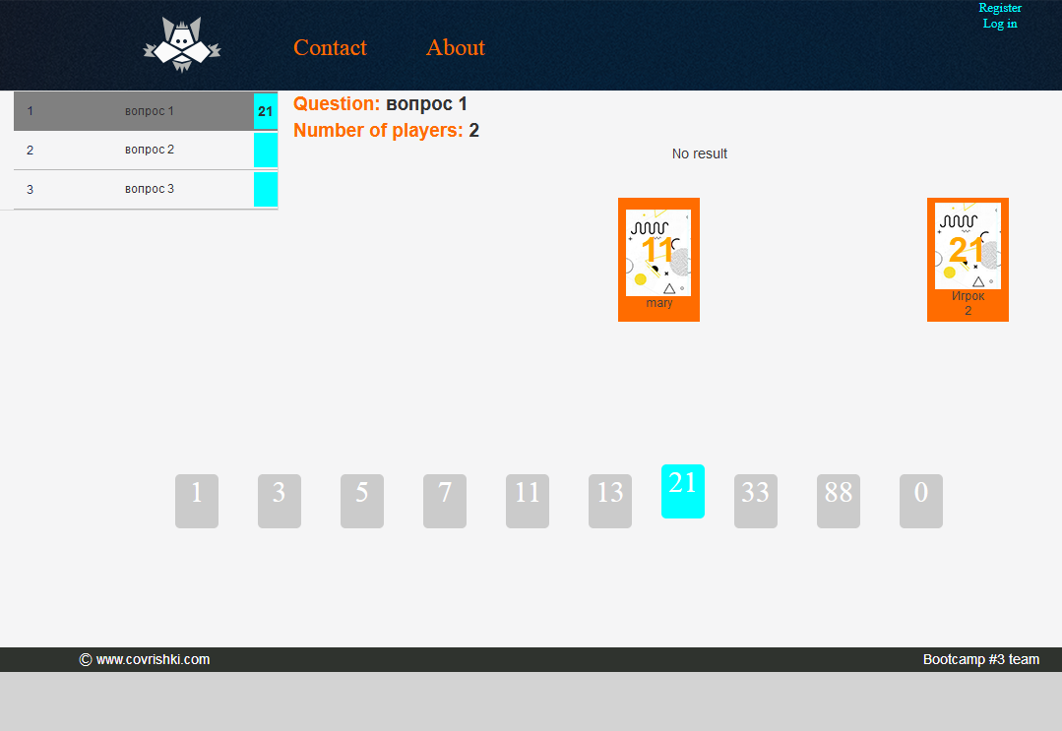
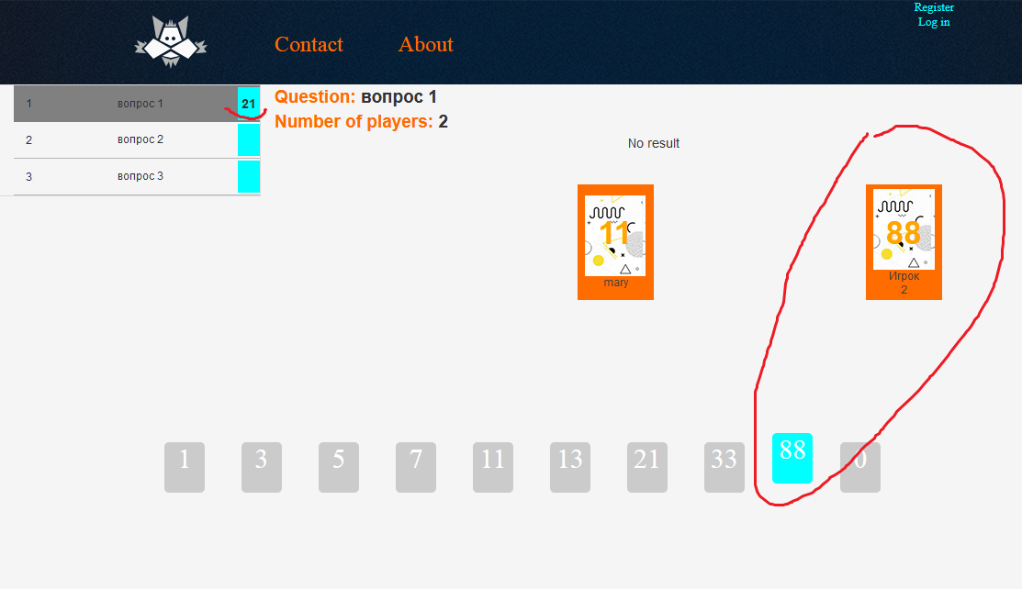

Ответ | после открытия карт изменение карты игроком допустимо и не влияет на средний результат. Только нажатие владельцем Reset cards приводит к обнулению результатов и возможности записи нового среднего значения

BR7_Номинал карты отобр.сразу
Описание ( Summary) Номинал карт играков отображается ДО того, как Владелец перевернул карты
Статус (Status)
Дата создания (Created Date) | 2017-12-19
Окружение (Enviroment) | Google Chrome 63.0.3239.108
Серьёзность (Severity) | Minor
Автор (Designer) | Suprun
Предусловия (Pre Conditions) 1. Запустить браузер 2. Открыть приложение 3. Создать игру 4. Пригласить участников

Шаги (Steps) | Описание(Steps to reproduce)
Step 1 | Выбрать вопрос для голосования, например вопрос 1
Step 2 | Дождаться, когда проголосует другой игрок
Полученый результат(Actual Result) Номинал карты играков отображается у всех пользователей ДО того, как Владелец перевернул карты
Ожидаемый результат(Expected Result) Карты всех играков отображаются для остальных играков только после того, как Владелец перевернет карты
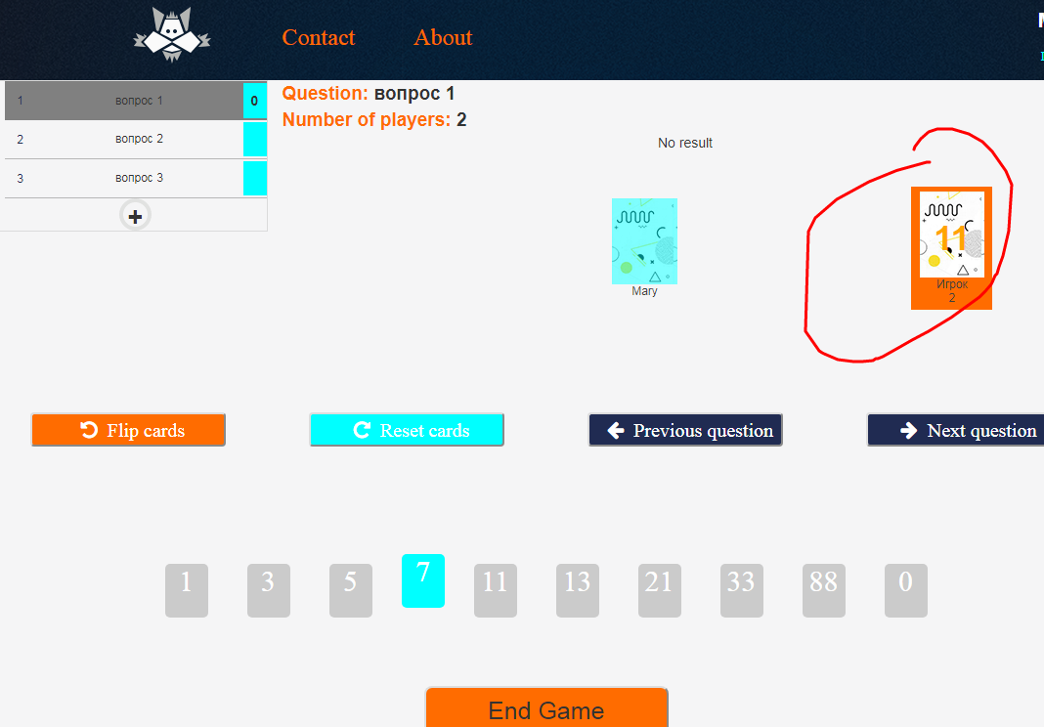
Приложения (Attachments)

Ответ | исправлено

BR8_Не отображ.номинал карты"0"
Описание ( Summary) Не отображается номинал карты "0"
Статус (Status)
Дата создания (Created Date) | 2017-12-19
Окружение (Enviroment) | Google Chrome 63.0.3239.108
Серьёзность (Severity) | Minor
Автор (Designer) | Suprun
Предусловия (Pre Conditions) 1. Запустить браузер 2. Открыть приложение 3. Создать игру 4. Пригласить участников

Шаги (Steps) | Описание(Steps to reproduce)
Step 1 | Выбрать вопрос для голосования, например вопрос 2
Step 2 | Выбрать карту "0"
Step 3 | Дождаться, когда проголосует другой игрок
Step 4 | Нажать кнопку "Flip cards"
Полученый результат(Actual Result) Номинал карты "0" не отображается на игровом поле для всех играков
Ожидаемый результат(Expected Result) На игровом поле отображаются все номиналы выбранных играками карт
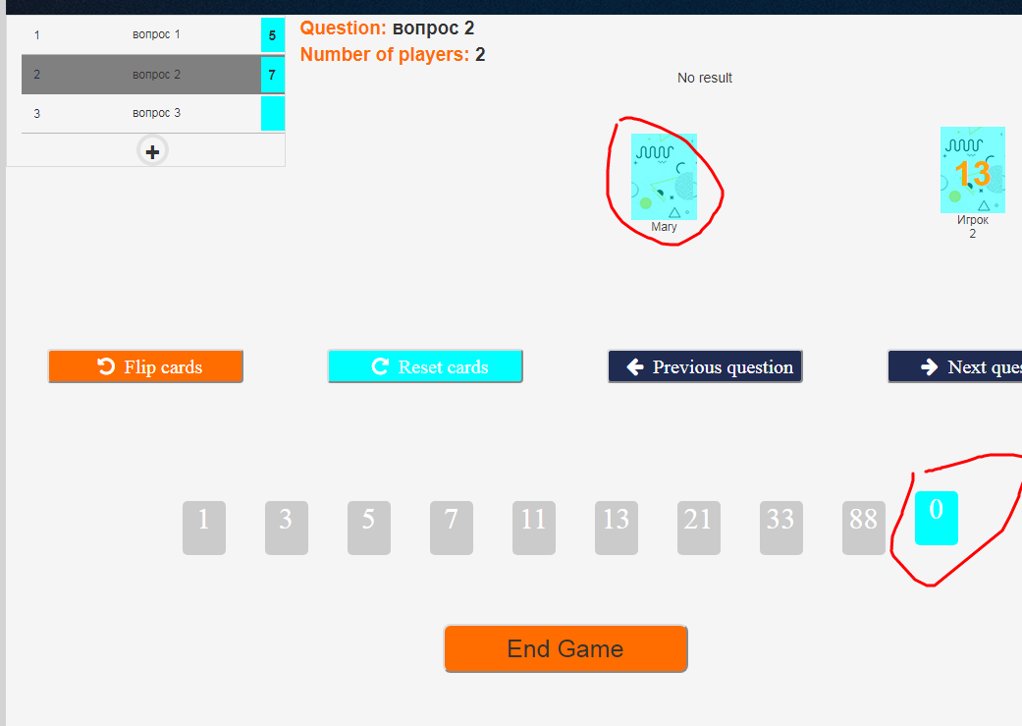
Приложения (Attachments)

Ответ | Нулевая карта предполагается как возможность сбросить игроку свой голос, поэтому нажатие этой карты приводит к изменению статуса карты игрока как непроголосовавшего

BR9_Не возможно добавить вопрос
Описание ( Summary) Не возможно добавить вопрос к текущей игре
Статус (Status)
Дата создания (Created Date) | 2017-12-19
Окружение (Enviroment) | Google Chrome 63.0.3239.108
Серьёзность (Severity) | Major
Автор (Designer) | Suprun
Предусловия (Pre Conditions) 1. Запустить браузер 2. Открыть приложение 3. Создать игру 4. Пригласить участников

Шаги (Steps) | Описание(Steps to reproduce)
Step 1 | В игре ниже списка вопросов нажать "+" (добавить вопрос)
Step 2 | В открывшейся форме "Add new question" в текстовом поле ввести вопрос, например "Вопрос 4"
Step 3 | Нажать кнопку "AddQuestion"
Полученый результат(Actual Result) Вопрос не добавлен, игрока не перенаправляет обратно в игру
Ожидаемый результат(Expected Result) Вопрос добавляется в игру к списку вопросов; игрок после добавления вопроса возвращается в игру
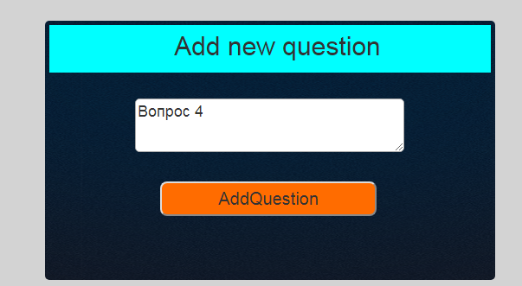
Приложения (Attachments)

Ответ | в доработке

BR10_Не корректн.балы
Описание ( Summary) После окончания игры, балы отображаются некорректно
Статус (Status)
Дата создания (Created Date) | 2017-12-19
Окружение (Enviroment) | Google Chrome 63.0.3239.108
Серьёзность (Severity) | Major
Автор (Designer) | Suprun
Предусловия (Pre Conditions) 1. Запустить браузер 2. Открыть приложение 3. Создать игру 4. Пригласить участников

Шаги (Steps) | Описание(Steps to reproduce)
Step 1 | Выбрать вопрос для голосования, например вопрос 1
Step 2 | Выбрать карту "5"
Step 3 | Дождаться, когда проголосует другой игрок
Step 4 | Нажать кнопку "Flip cards"
Step 5 | Повторить steps 1-4, столько раз, сколько есть вопросов в игре
Step 6 | Нажать кнопку "End game"
Полученый результат(Actual Result) Балы по каждому вопросу отображаются не так как в игре
Ожидаемый результат(Expected Result) Баллы по каждому вопросу отображаются так же как в игре.
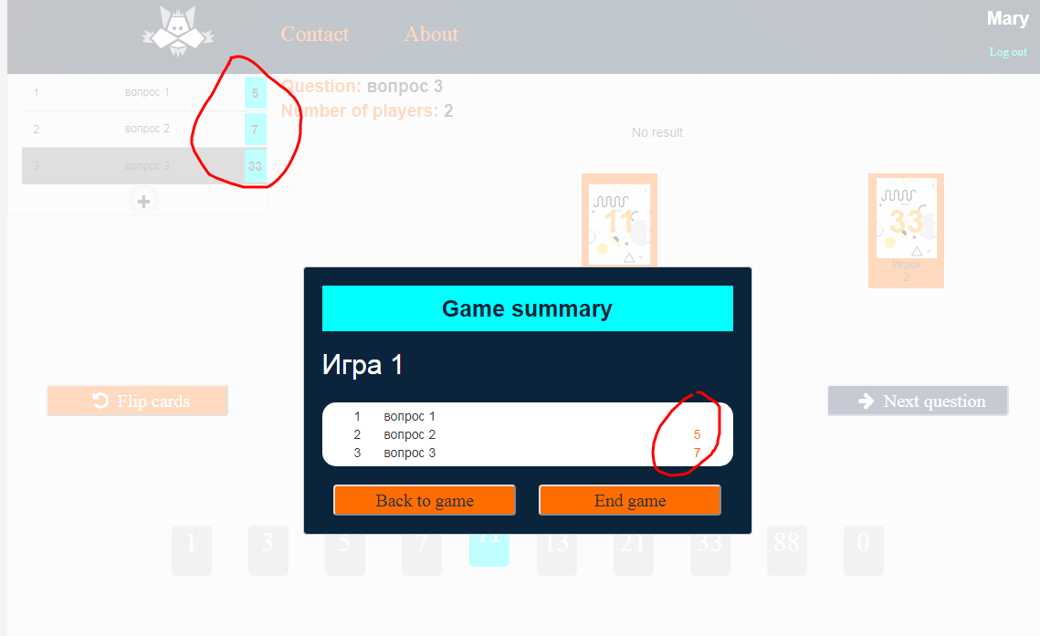
Приложения (Attachments)

Ответ | исправлено

